Worksheet
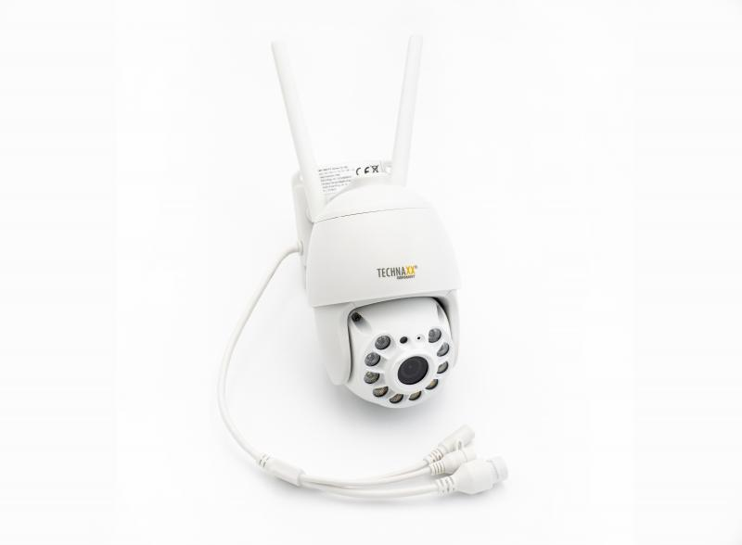
Technaxx 3MP WiFi PT Dome Kamera TX-192

Artikelnummer | 4991 |  | VE | 16
EAN | 4260358125282 |  | Stück pro Palette | 128
Zollnummer | 85258300 |  | Lagen Pro Palette | 4

Abmessungen - Artikel
Länge(cm) | Breite(cm) | Höhe(cm) | Gewicht(g)
17 | 9 | 15.5 | 500

Abmessungen - Artikelverpackung
Länge(cm) | Breite(cm) | Höhe(cm) | Leergewicht(g) | Gewicht(g) Artikel+Verpackung
19.5 | 17.5 | 12.2 | 151 | 944

Abmessungen - VE Karton (Masterkarton)
Länge(cm) | Breite(cm) | Höhe(cm) | Gewicht(g)
41 | 39 | 52.5 | 15500

Verpackung - Bestandteile
Rest Zubehör (g) | Papier/Pappe (g) | Styropor (g) | Kunstst. Hohlkörper(g) | Kunstst. Folien(g) | Materialverbunde (g)
103 | 168 | 25 | 0 | 2 | 0

Weiterführende Informationen
Technaxx Reseller Portal

